상품제안서
뉴클래식레더 A5메모패드 | 상품코드: F16985

 |  |  |  |  |  |  | 02-412-0044 | www.easy1.co.kr
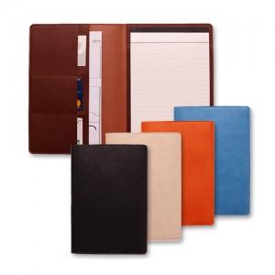

【상세/제작정보】 | <p><span style="font-size: 12pt;"><b>** 불박인쇄시 금형비 55000원/부가세별도 추가</b></span></p><p><span style="font-size: 12pt;"><b>** 배송비- 한박스 50개 / 6000원 부가세별도</b></span></p><p>&nbsp;</p>

【인쇄/포장옵션】 | 불박 / 포장지포장

【공급단가】 | 수량 | 100~ | 300~ | 500~ | 1,000~ | 3,000~
*VAT별도 | 단가 | 5,600원 | 5,300원 | 5,200원 | 5,100원 | 5,000원

【상품 URL】 | http://www.easy1.co.kr/src/goods_detail.php?gdno=16985

